Sheet1
Algoritma Apriori |  |  | Tabel Transaksi |  |  | {BF374, BF889} => {AD222}
Kelompok |  | No | ID Transaksi | Barang Yang Dibeli |  | AD222 | BF374 | BF889
Adistia Ramadhani | 2113191084 | 1 | 1531 | AD222, AK974, AM124, BB194, BC244, BF889
Dara Atria Ferliandini | 2113191098 | 2 | 1532 | AD222, AK974, AY135
Isep Lutpi Nur | 2113191079 | 3 | 1533 | AD222, AY135, BB194, BF374, BR858
 |  | 4 | 1534 | AY135, BF889
Studi Kasus Penjualan Toko buku |  | 5 | 1535 | AD222, AK974, AM124, AM124, AY135, AY135
 |  | 6 | 1536 | AY135
Definisi | 30% | 7 | 1537 | AD222, AK974, BF374, BF889, BR858
 |  | 8 | 1540 | AD222, BC244, BF374, BF889, BS284
 |  | 9 | 1538 | AK974, AM124, BS284
 |  | 10 | 1539 | AY135, AY135, BF889, BS284

 |  |  | Langkah 1
 |  | No | BookID | Nama Buku | Banyaknya Transaksi
 |  | 1 | AD222 | Alanna Saves the Day | 6
 |  | 2 | AK974 | Adventures of Kaya | 5
 |  | 3 | AM124 | A Horrible Human with the Habits of a Monster | 3
 |  | 4 | AY135 | And I Said Yes | 6
 |  | 5 | BB194 | Ballinby Boys | 2
 |  | 6 | BC244 | Banana Slug and the Lost Cow | 2
 |  | 7 | BF374 | Banana Slug and Xyr Friends | 3
 |  | 8 | BF889 | Banana Slug and the Glass Half Full | 5
 |  | 9 | BR858 | Banana Slug and the Mossy Rock | 2
 |  | 10 | BS284 | Burnished Silver | 3

 |  |  | Langkah 2 | Item yang banyaknya transaksi kurang dari 3, dibuang.
 |  | No | BookID | Nama Buku | Banyaknya Transaksi
 |  | 1 | AD222 | Alanna Saves the Day | 6
 |  | 2 | AK974 | Adventures of Kaya | 5
 |  | 3 | AM124 | A Horrible Human with the Habits of a Monster | 3
 |  | 4 | AY135 | And I Said Yes | 6
 |  | 5 | BF374 | Banana Slug and Xyr Friends | 3
 |  | 6 | BF889 | Banana Slug and the Glass Half Full | 5
 |  | 7 | BS284 | Burnished Silver | 3

 |  |  | Langkah 3 | Buat pasangan item dimulai dari item pertama
 |  |  | No | Pasangan Item
 |  |  | 1 | AD222, AK974
 |  |  | 2 | AD222, AM124
 |  |  | 3 | AD222, AY135
 |  |  | 4 | AD222, BF374
 |  |  | 5 | AD222, BF889
 |  |  | 6 | AD222, BS284
 |  |  | 7 | AK974, AM124
 |  |  | 8 | AK974, AY135
 |  |  | 9 | AK974, BF374
 |  |  | 10 | AK974, BF889
 |  |  | 11 | AK974, BS284
 |  |  | 12 | AM124, AY135
 |  |  | 13 | AM124, BF374
 |  |  | 14 | AM124, BF889
 |  |  | 15 | AM124, BS284
 |  |  | 16 | AY135, BF374
 |  |  | 17 | AY135, BF889
 |  |  | 18 | AY135, BS284
 |  |  | 19 | BF374, BF889
 |  |  | 20 | BF374, BS284
 |  |  | 21 | BF889, BS284

 |  |  | Langkah 4 | Hitung berapa kali suatu pasangan item dibeli bersamaan
 |  |  | No | Pasangan Item | Banyaknya Transaksi
 |  |  | 1 | AD222, AK974 | 4
 |  |  | 2 | AD222, AM124 | 2
 |  |  | 3 | AD222, AY135 | 3
 |  |  | 4 | AD222, BF374 | 3
 |  |  | 5 | AD222, BF889 | 3
 |  |  | 6 | AD222, BS284 | 1
 |  |  | 7 | AK974, AM124 | 3
 |  |  | 8 | AK974, AY135 | 2
 |  |  | 9 | AK974, BF374 | 1
 |  |  | 10 | AK974, BF889 | 2
 |  |  | 11 | AK974, BS284 | 1
 |  |  | 12 | AM124, AY135 | 1
 |  |  | 13 | AM124, BF374 | 1
 |  |  | 14 | AM124, BF889 | 2
 |  |  | 15 | AM124, BS284 | 1
 |  |  | 16 | AY135, BF374 | 1
 |  |  | 17 | AY135, BF889 | 2
 |  |  | 18 | AY135, BS284 | 1
 |  |  | 19 | BF374, BF889 | 2
 |  |  | 20 | BF374, BS284 | 1
 |  |  | 21 | BF889, BS284 | 2

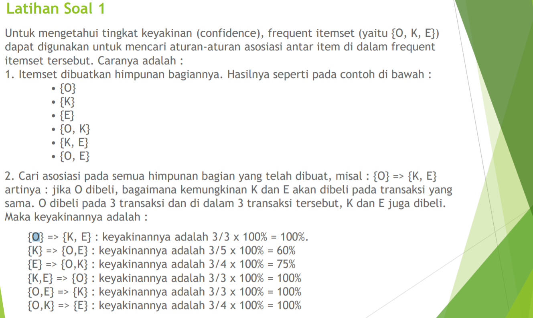
 |  |  | Langkah 5 | Gunakan golden rule, hapus semua pasangan item yang banyaknya transaksi kurang dari tiga.
 |  |  | No | Pasangan Item | Banyaknya Transaksi
 |  |  | 1 | AD222, AK974 | 4
 |  |  | 2 | AD222, AY135 | 3
 |  |  | 3 | AD222, BF374 | 3
 |  |  | 4 | AD222, BF889 | 3
 |  |  | 5 | AK974, AM124 | 3

 |  |  | Langkah 6 | Buat pasangan tiga item dengan aturan menggunakan pasangan item
 |  |  | No | Pasangan Item | Banyaknya Transaksi
 |  |  | 1 | AD222, AK974, AY135 | 2
 |  |  | 2 | AD222, AK974, BF374 | 0
 |  |  | 3 | AD222, AK974, BF889 | 1
 |  |  | 4 | AD222, AY135, BF374 | 1
 |  |  | 5 | AD222, AY135, BF889 | 0
 |  |  | 6 | AD222, BF374, BF889 | 2
 |  |  | Kesimpulan Tiga buku yang sering dibeli secara bersamaan adalah buku dengan kode (AD222, AK974, AY135) dan (AD222, BF374, BF889).

 |  |  | Tingkat keyakinan frequent itemset AD222, AK974, AY135
 |  |  | {AD222} => {AK974, AY135} : keyakinannya adalah 2/6 x 100% = 33%
 |  |  | {AK974} => {AD222, AY135} : keyakinannya adalah 2/5 x 100% = 40%
 |  |  | {AY135} => {AD222, AK974} : keyakinannya adalah 3/6 x 100% = 50%
 |  |  | {AK974, AY135} => {AD222} : keyakinannya adalah 2/2 x 100% = 100%
 |  |  | {AD222, AY135} => {AK974} : keyakinannya adalah 2/3 x 100% = 67%
 |  |  | {AD222, AK974} => {AY135} : keyakinannya adalah 2/4 x 100% = 50%

 |  |  | Tingkat keyakinan frequent itemset AD222, BF374, BF889
 |  |  | {AD222} => {BF374, BF889} : keyakinannya adalah 2/6 x 100% = 33% |  |  | 2 | 6
 |  |  | {BF374} => {AD222, BF889} : keyakinannya adalah 2/3 x 100% = 67% |  |  | 2 | 3
 |  |  | {BF889} => {AD222, BF374} : keyakinannya adalah 2/5 x 100% = 40% |  |  | 2 | 5
 |  |  | {BF374, BF889} => {AD222} : keyakinannya adalah 2/2 x 100% = 100% |  |  | 2 | 2
 |  |  | {AD222, BF889} => {BF374} : keyakinannya adalah 2/3 x 100% = 67% |  |  | 2 | 3
 |  |  | {AD222, BF374} => {BF889} : keyakinannya adalah 2/3 x 100% = 67% |  |  | 2 | 3

